Risposte del modulo 1
 | TORNEO CALCETTO

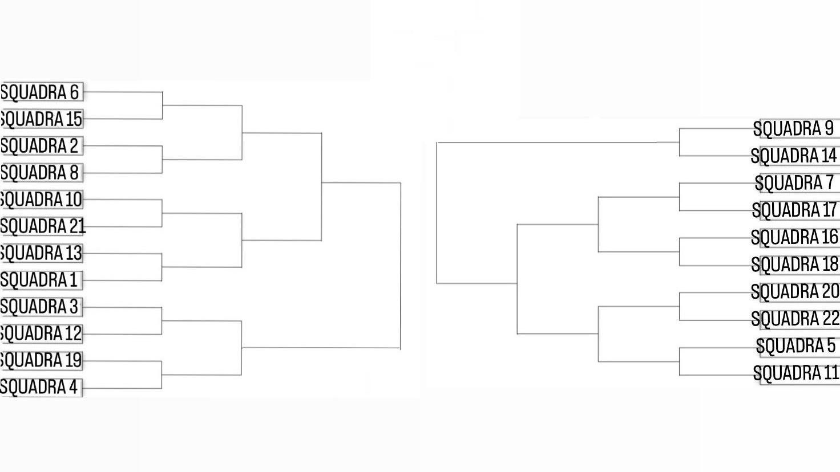
Squadra | Squadre e Partecipanti
Squadra 1 | Mattia Greco - Alessio falcione - Filippo Corvaja - Manuel Rosati - Cristian Grillo
Squadra 2 | Paolo Castellucci - Matteo Civica - Gabriele Monti - Luca Swarup - Emanuele Zangara
Squadra 3 | Allessandro Paolantonio - Luca Longobardi - Marco Fioravanti - Francesco Lillocci - Federico Colangelo - Christian Dellaporta
Squadra 4 | Cristian Miele - Michele Sorrentino - Cristian Macinati - Filippo Cicchetti - Federico Marilungo - Francesco Cappelli - Francis Imoh - Matteo Schedel - D'amico
Squadra 5 | Manuele Iunco - Alessio Bianco - Alessio Gallo - Pierluigi Fondi - Alessio Ercolani
Squadra 6 | Marco Bonfratello - Rosario Garritano - Mirko Garritano - Filippo D’Antonio - Giulio Dentato - Manuel Tranquilli - Mariotti
Squadra 7 | Francesco Addario - Gabriele Ducci - Francesco Silvestri - Francesco Termite - Danilo Tudino - Valerio D’Alessandro - Manuel Saponaro
Squadra 8 | Alessio Funaro - Riccardo Nuccetelli - Alessio Scaramella - Simone brauzi - Macciocchi
Squadra 9 | Riccardo Corona - Matteo Mancini - Eduardo Vatavu - Pasquale Trecca - Sestili
Squadra 10 | Alessio Balagna - Edoardo Ferramisco - Andrea Proietti - Simone Rea - Bellizzi
Squadra 11 | Mattia Quaresima - Antonio Cimmino - Manuel Mammoccio - Francesco Virruso - Ciaravolo
Squadra 12 | Alessio Vitiello - Samuele Nacaj - Damiano Aquilonia - Filippo Coltella - Gomez
Squadra 13 | Vinci - Rioli - Emiliano Merenda - Di Carlo - Rizzuti - Matteo Gasperini - Lorenzo Giubilo
Squadra 14 | Tommaso Orciari - Daniele Titi - Christian Toppi - Riccardo Sansone - Ummarino
Squadra 15 | Giannini - Riola - Feri - Coltella Davide - Mattia Spena - Mattia vezza
Squadra 16 | Mattia Cerminara - Luca Sinibaldi - Damiano Fracchiolla - Baciu - Calapai
Squadra 17 | Traccitto - Taormina - Cortiglia - Pendenza - Andrea Belfiore
Squadra 18 | Valerio Semprini - Gabriele Buldrini - Riccardo Pizzichemi - Mattei - Cinotti
Squadra 19 | Valerio Prosperi - Evangelista - Sofron - Guidato - Cinotti
Squadra 20 | Muhammad - He - Galoiu - Giosuèk Vagnoli - Ricciardi
Squadra 21 | Niccolò Presti - Lo turco - Ruggieri - Pitorri - Cepeda
Squadra 22 | Federico Terribili - Simone Ambrosecchio - Matto Paciello - Riccardo Appolloni - Matteo Cecalupo

 | TURNI PARTITE

 | MERCOLEDI = Squadra 6 v Squadra 15 (11.20 - 12:10) -- Squadra 2 v Squadra 8 (12:10 - 13:00) -- Squadra 9 v Squadra 14 (13:10 - 13:50)
 | GIOVEDI = Squadra 7 v Squadra 17 (8:10 - 8:50) -- Squadra 10 v Squadra 21 (8:50 - 9:30) -- Squadra 16 v Squadra 18 (11:20 - 12:10) -- Squadra 13 v Squadra 1 (12:10 - 13:00) -- Squadra 20 v Squadra 22 (13:10 - 13:50)
 | VENERDI = Squadra 3 v Squadra 12 (11:20 - 12:10) -- Squadra 19 v Squadra 4 (12:10 - 13:00) -- Squadra 5 v Squadra 11 (13:10 - 13:50)
 | LUNEDI = QUARTI DI FINALE
 | MARTEDI = SEMIFINALE E FINALE + Per la squadra vincitrice la "partita definitiva" PROF v ALUNNI

